Süreç Bilgileri
 | SÜREÇ KARTI
SÜREÇ ADI | Organizasyon Düzenlenmesi Süreci | SÜREÇ KODU | 25.2.3
ÜST SÜREÇ | Basın-Yayın Faaliyetleri Süreci | SÜREÇ SORUMLUSU | Bilal Demir
REVIZYON NO | 2 | YAYIN TARİHİ | 22.01.2020
SÜREÇ ÇALIŞANLARI | Bilal Demir, Murat Çiçek, Yusuf Burak Demirel, Adalet Kabalay, Hasan Mahir Yeşilpınar, Ediz Küçükoğlu, Ersoy Ateş, Halil Zolan, Hasan Oğuz Altuntaş, Cihan Günay, Ali Rıza Yılmaz, Ozan Çalhan, Murat Fidan, Derya Aslan Demircan, Ufuk Soyhan, Emrah Boyekin, İlhan Aktaş
STRATEJİK AMACI | Hizmetlerin kalitesinin ve verimliliğinin artrılmasına yönelik çalışmaların yapılması
PERFORMANS HEDEFİ | Yazılı ve görsel kaynaklar ile sosyal kanalları etkin kullanarak toplumla daha sağlıklı iletişim kurmak
PERFORMANS GÖSTERGELERİ
-
GİRDİLER
Baskanlik Talimati
ÇIKTILAR
Organizasyonun yapilmasi
KAYNAKLAR
Teknolojik Kaynaklar
İnsan Kaynakları
DOKÜMANLAR

YASAL ŞARTLAR
-
ETKİLEDİĞİ SÜREÇLER
-deneme
ETKİLENDİĞİ SÜREÇLER
Başkanın Randevu Programının Hazırlanması Süreci

Süreç Modeli
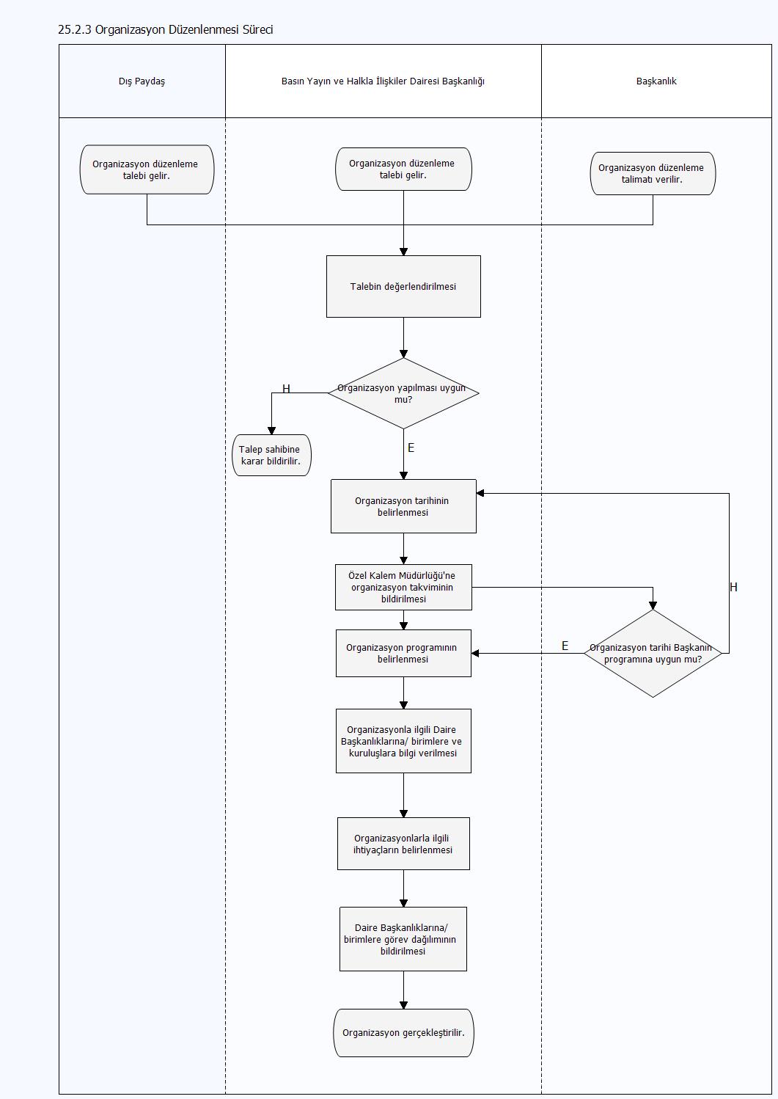
<@ProcessMap>

